1월
날짜 | A지점 | B지점 | C지점 |  | A지점 | B지점 | C지점
2019-01-01 | 239 | 249 | 269 | count | 23 | 23 | 23
2019-01-02 | 249 | 264 | 268 | mean | 249.56521739 | 258.43478261 | 267.7826087
2019-01-03 | 237 | 250 | 268 | std | 7.5367348064 | 4.5609616904 | 4.7764243163
2019-01-04 | 252 | 260 | 273 | min | 236 | 249 | 259
2019-01-07 | 252 | 260 | 269 | 25% | 245 | 256 | 264.5
2019-01-08 | 247 | 267 | 262 | 50% | 250 | 259 | 268
2019-01-09 | 250 | 259 | 270 | 75% | 255 | 261 | 270.5
2019-01-10 | 252 | 261 | 267 | max | 262 | 267 | 276
2019-01-11 | 256 | 260 | 267
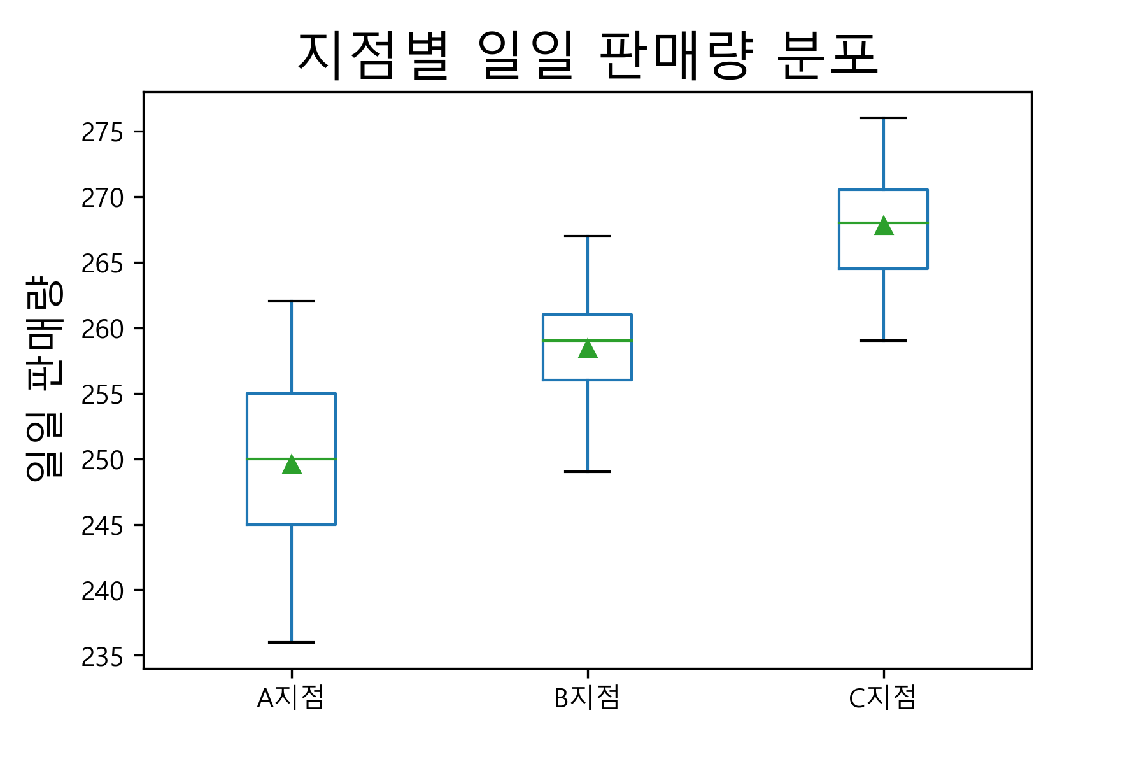
2019-01-14 | 247 | 260 | 270
2019-01-15 | 262 | 254 | 261
2019-01-16 | 242 | 264 | 269
2019-01-17 | 262 | 257 | 264
2019-01-18 | 236 | 262 | 276
2019-01-21 | 247 | 253 | 260
2019-01-22 | 260 | 259 | 275
2019-01-23 | 252 | 263 | 265
2019-01-24 | 255 | 258 | 274
2019-01-25 | 256 | 255 | 262
2019-01-28 | 255 | 252 | 268
2019-01-29 | 240 | 258 | 271
2019-01-30 | 243 | 258 | 259
2019-01-31 | 249 | 261 | 272

2월
날짜 | A지점 | B지점 | C지점 |  | A지점 | B지점 | C지점
2019-02-01 | 252 | 255 | 260 | count | 20 | 20 | 20
2019-02-04 | 252 | 266 | 273 | mean | 250.25 | 259.55 | 269.8
2019-02-05 | 249 | 265 | 274 | std | 5.9282996586 | 6.5411651948 | 6.1353162317
2019-02-06 | 247 | 262 | 264 | min | 239 | 249 | 259
2019-02-07 | 260 | 259 | 273 | 25% | 246 | 255 | 266
2019-02-08 | 252 | 258 | 266 | 50% | 252 | 259 | 269
2019-02-11 | 253 | 259 | 280 | 75% | 253.75 | 263.25 | 274
2019-02-12 | 249 | 260 | 269 | max | 260 | 275 | 280
2019-02-13 | 246 | 249 | 268
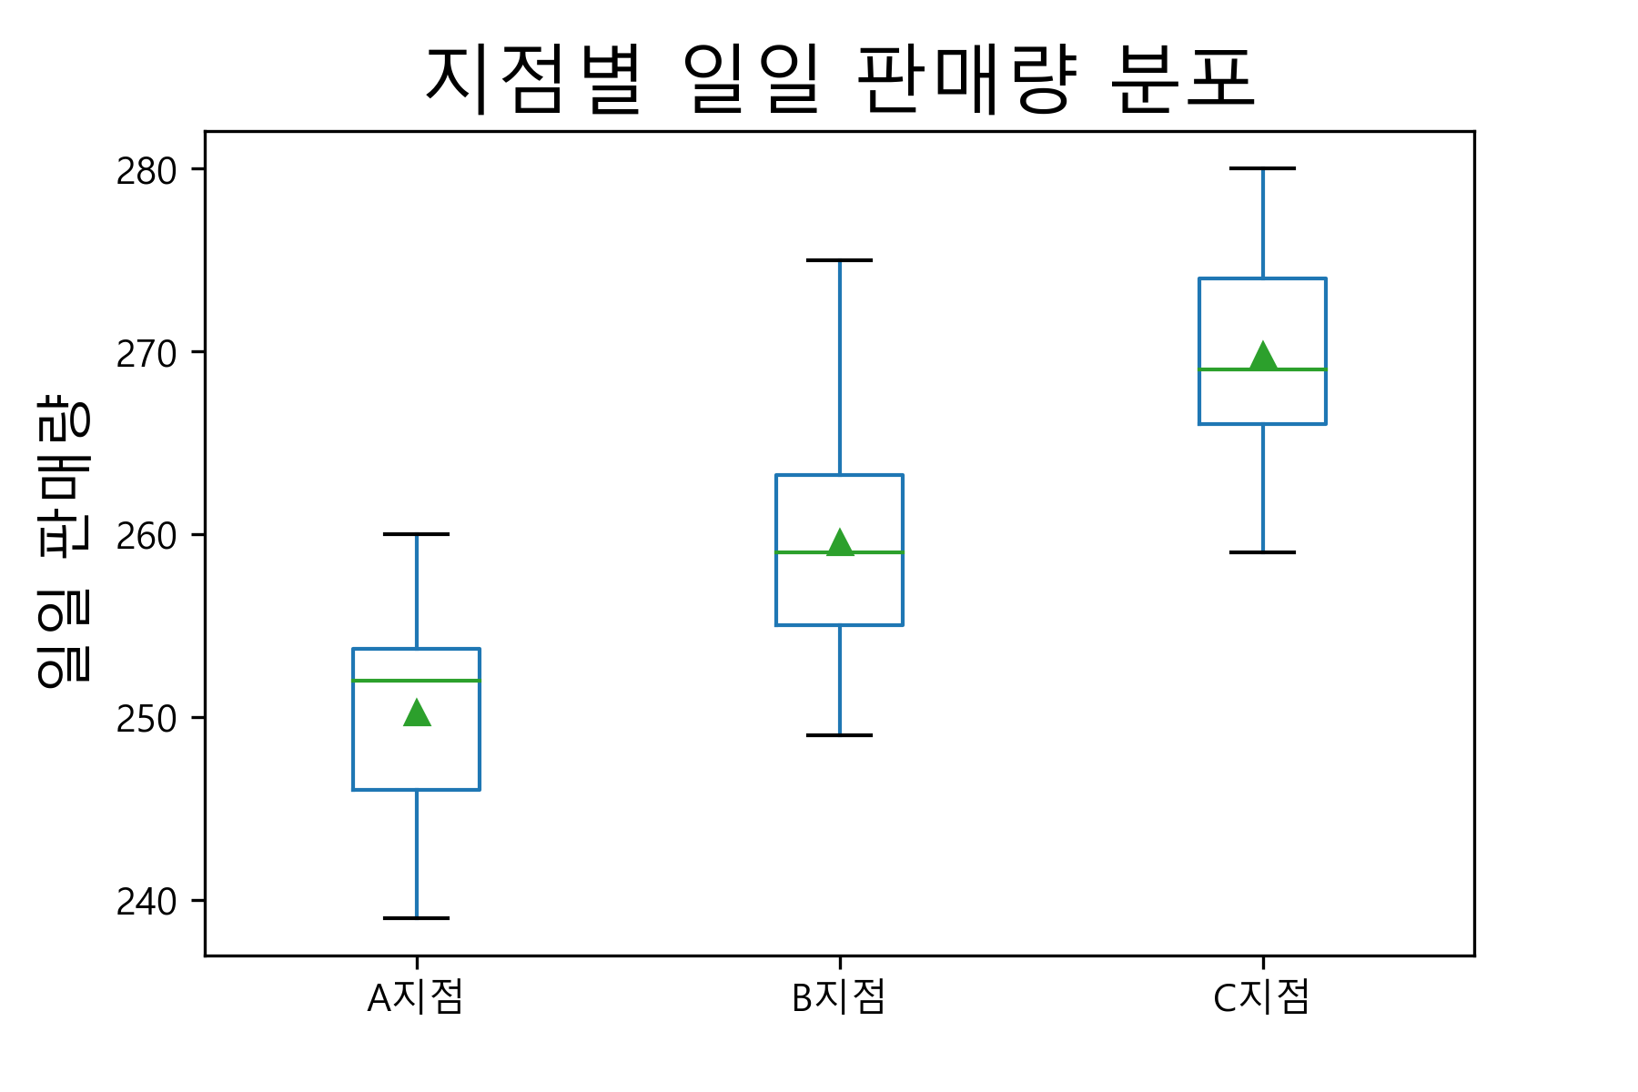
2019-02-14 | 253 | 257 | 262
2019-02-15 | 257 | 259 | 269
2019-02-18 | 258 | 251 | 280
2019-02-19 | 253 | 250 | 276
2019-02-20 | 241 | 255 | 272
2019-02-21 | 256 | 275 | 259
2019-02-22 | 239 | 269 | 274
2019-02-25 | 242 | 263 | 277
2019-02-26 | 246 | 253 | 267
2019-02-27 | 244 | 264 | 267
2019-02-28 | 256 | 262 | 266

3월
날짜 | A지점 | B지점 | C지점 |  | A지점 | B지점 | C지점
2019-03-01 | 253 | 255 | 271 | count | 21 | 21 | 21
2019-03-04 | 254 | 259 | 267 | mean | 251.38095238 | 259.42857143 | 269.57142857
2019-03-05 | 245 | 262 | 271 | std | 7.0602846294 | 4.6537235476 | 5.714642846
2019-03-06 | 251 | 260 | 273 | min | 239 | 251 | 255
2019-03-07 | 259 | 270 | 272 | 25% | 246 | 257 | 267
2019-03-08 | 241 | 260 | 263 | 50% | 251 | 260 | 271
2019-03-11 | 246 | 264 | 268 | 75% | 255 | 263 | 273
2019-03-12 | 246 | 257 | 278 | max | 267 | 270 | 278
2019-03-13 | 243 | 252 | 266
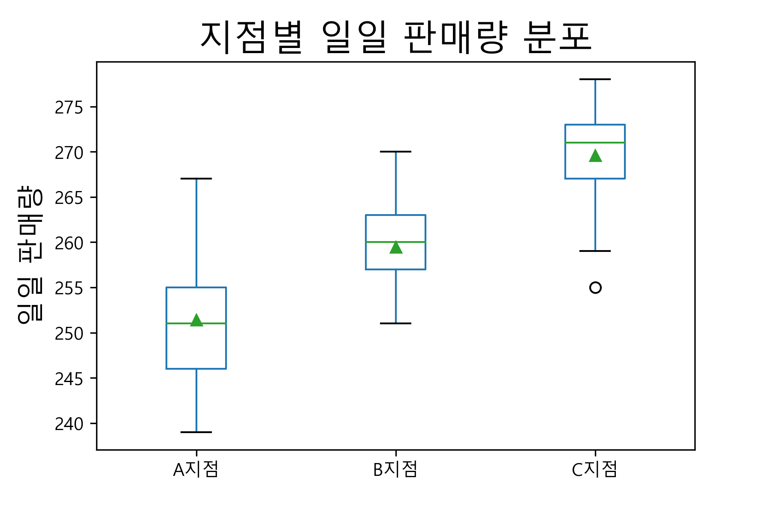
2019-03-14 | 251 | 256 | 271
2019-03-15 | 255 | 264 | 268
2019-03-18 | 252 | 258 | 277
2019-03-19 | 251 | 264 | 276
2019-03-20 | 261 | 264 | 271
2019-03-21 | 245 | 261 | 259
2019-03-22 | 249 | 251 | 269
2019-03-25 | 259 | 257 | 255
2019-03-26 | 255 | 258 | 276
2019-03-27 | 239 | 260 | 267
2019-03-28 | 267 | 253 | 274
2019-03-29 | 257 | 263 | 269

4월
날짜 | A지점 | B지점 | C지점 |  | A지점 | B지점 | C지점
2019-04-01 | 255 | 271 | 266 | count | 22 | 22 | 22
2019-04-02 | 244 | 263 | 263 | mean | 250.5 | 259.72727273 | 269
2019-04-03 | 245 | 263 | 271 | std | 8.2735954066 | 7.8022085895 | 6.1566843272
2019-04-04 | 259 | 247 | 275 | min | 238 | 247 | 259
2019-04-05 | 252 | 255 | 273 | 25% | 244.25 | 252.25 | 264.25
2019-04-08 | 250 | 259 | 279 | 50% | 250 | 261 | 268
2019-04-09 | 256 | 253 | 269 | 75% | 254.75 | 264.75 | 273
2019-04-10 | 240 | 265 | 273 | max | 273 | 275 | 283
2019-04-11 | 254 | 262 | 273
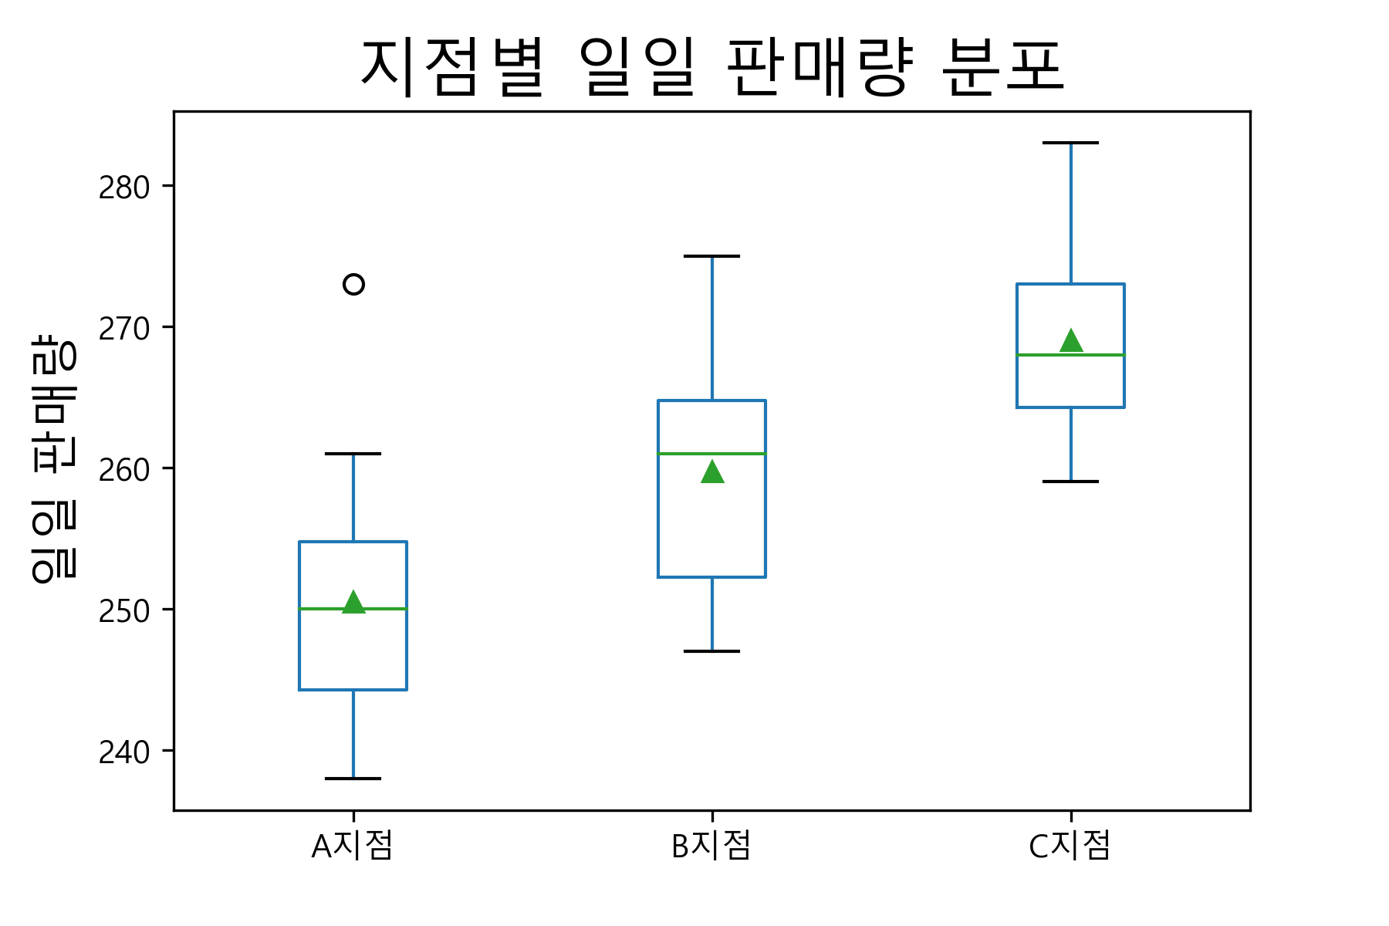
2019-04-12 | 248 | 264 | 283
2019-04-15 | 258 | 249 | 263
2019-04-16 | 249 | 251 | 270
2019-04-17 | 246 | 268 | 264
2019-04-18 | 244 | 250 | 259
2019-04-19 | 254 | 261 | 266
2019-04-22 | 238 | 259 | 274
2019-04-23 | 261 | 275 | 275
2019-04-24 | 250 | 252 | 267
2019-04-25 | 253 | 251 | 260
2019-04-26 | 238 | 261 | 266
2019-04-29 | 244 | 267 | 265
2019-04-30 | 273 | 268 | 264

5월
날짜 | A지점 | B지점 | C지점 |  | A지점 | B지점 | C지점
2019-05-01 | 251 | 253 | 264 | count | 23 | 23 | 23
2019-05-02 | 254 | 265 | 283 | mean | 248.56521739 | 258.43478261 | 271.7826087
2019-05-03 | 239 | 247 | 265 | std | 7.5908203351 | 7.4518215403 | 6.4099108045
2019-05-06 | 236 | 270 | 274 | min | 234 | 242 | 260
2019-05-07 | 244 | 263 | 272 | 25% | 244.5 | 253.5 | 267.5
2019-05-08 | 257 | 242 | 286 | 50% | 247 | 259 | 271
2019-05-09 | 257 | 260 | 274 | 75% | 252.5 | 264.5 | 274.5
2019-05-10 | 243 | 253 | 271 | max | 267 | 270 | 286
2019-05-13 | 246 | 254 | 275
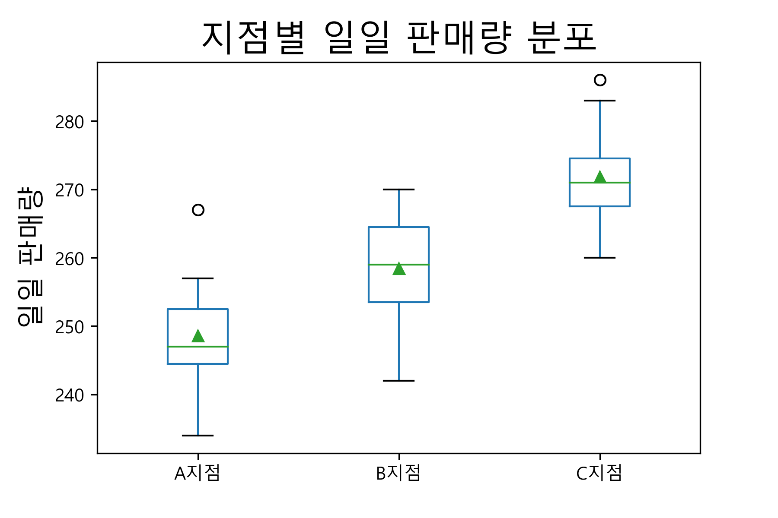
2019-05-14 | 250 | 269 | 274
2019-05-15 | 234 | 254 | 277
2019-05-16 | 251 | 252 | 273
2019-05-17 | 256 | 268 | 269
2019-05-20 | 257 | 266 | 278
2019-05-21 | 251 | 255 | 271
2019-05-22 | 247 | 252 | 280
2019-05-23 | 251 | 259 | 267
2019-05-24 | 247 | 268 | 260
2019-05-27 | 241 | 262 | 263
2019-05-28 | 246 | 264 | 271
2019-05-29 | 247 | 259 | 271
2019-05-30 | 267 | 255 | 268
2019-05-31 | 245 | 254 | 265

6월
날짜 | A지점 | B지점 | C지점 |  | A지점 | B지점 | C지점
2019-06-03 | 250 | 257 | 273 | count | 20 | 20 | 20
2019-06-04 | 248 | 251 | 270 | mean | 252.75 | 260.05 | 270.55
2019-06-05 | 244 | 257 | 262 | std | 10.376466288 | 6.5411651948 | 6.7704854836
2019-06-06 | 252 | 258 | 268 | min | 237 | 251 | 260
2019-06-07 | 240 | 251 | 260 | 25% | 246.75 | 256.75 | 265.75
2019-06-10 | 246 | 256 | 264 | 50% | 251 | 258.5 | 270
2019-06-11 | 250 | 258 | 270 | 75% | 256.25 | 263.75 | 274.25
2019-06-12 | 252 | 268 | 279 | max | 284 | 273 | 283
2019-06-13 | 257 | 272 | 270
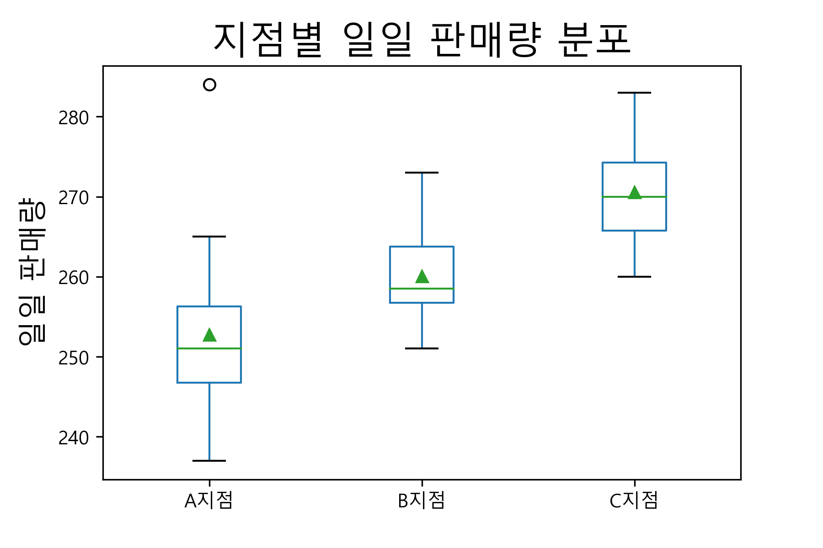
2019-06-14 | 256 | 258 | 279
2019-06-17 | 237 | 259 | 265
2019-06-18 | 263 | 251 | 267
2019-06-19 | 247 | 266 | 260
2019-06-20 | 284 | 273 | 278
2019-06-21 | 263 | 254 | 273
2019-06-24 | 245 | 260 | 283
2019-06-25 | 249 | 261 | 273
2019-06-26 | 253 | 268 | 266
2019-06-27 | 265 | 260 | 271
2019-06-28 | 254 | 263 | 280

7월
날짜 | A지점 | B지점 | C지점 |  | A지점 | B지점 | C지점
2019-07-01 | 247 | 270 | 271 | count | 23 | 23 | 23
2019-07-02 | 251 | 260 | 263 | mean | 249.34782609 | 262.65217391 | 269.26086957
2019-07-03 | 249 | 260 | 269 | std | 4.1626990332 | 7.6134372577 | 6.7703725646
2019-07-04 | 250 | 264 | 265 | min | 242 | 249 | 253
2019-07-05 | 255 | 266 | 266 | 25% | 246 | 260 | 266
2019-07-08 | 257 | 268 | 271 | 50% | 249 | 263 | 269
2019-07-09 | 254 | 261 | 266 | 75% | 252.5 | 267 | 272
2019-07-10 | 242 | 278 | 272 | max | 257 | 278 | 279
2019-07-11 | 244 | 265 | 279
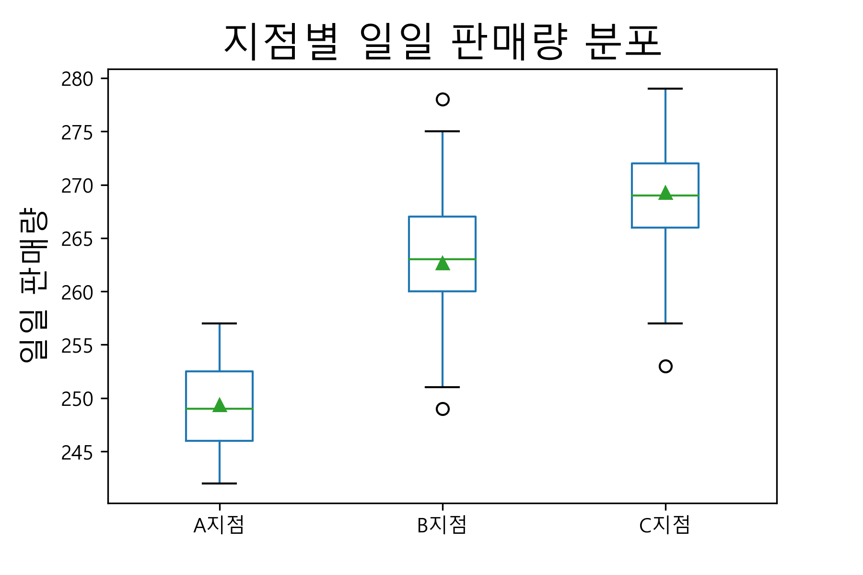
2019-07-12 | 249 | 263 | 266
2019-07-15 | 250 | 271 | 279
2019-07-16 | 246 | 275 | 271
2019-07-17 | 255 | 249 | 265
2019-07-18 | 246 | 270 | 272
2019-07-19 | 246 | 265 | 268
2019-07-22 | 244 | 251 | 266
2019-07-23 | 251 | 263 | 278
2019-07-24 | 244 | 255 | 253
2019-07-25 | 254 | 261 | 267
2019-07-26 | 251 | 260 | 279
2019-07-29 | 254 | 251 | 278
2019-07-30 | 249 | 263 | 257
2019-07-31 | 247 | 252 | 272

8월
날짜 | A지점 | B지점 | C지점 |  | A지점 | B지점 | C지점
2019-08-01 | 244 | 276 | 271 | count | 22 | 22 | 22
2019-08-02 | 253 | 249 | 267 | mean | 247.63636364 | 259.72727273 | 269.77272727
2019-08-05 | 257 | 262 | 279 | std | 8.5887271331 | 6.1193044904 | 6.1793189499
2019-08-06 | 261 | 256 | 279 | min | 228 | 249 | 257
2019-08-07 | 250 | 255 | 277 | 25% | 241.5 | 256 | 265.25
2019-08-08 | 241 | 264 | 272 | 50% | 248.5 | 259.5 | 269.5
2019-08-09 | 243 | 256 | 261 | 75% | 253 | 262.75 | 272
2019-08-12 | 255 | 260 | 269 | max | 266 | 276 | 281
2019-08-13 | 251 | 263 | 272
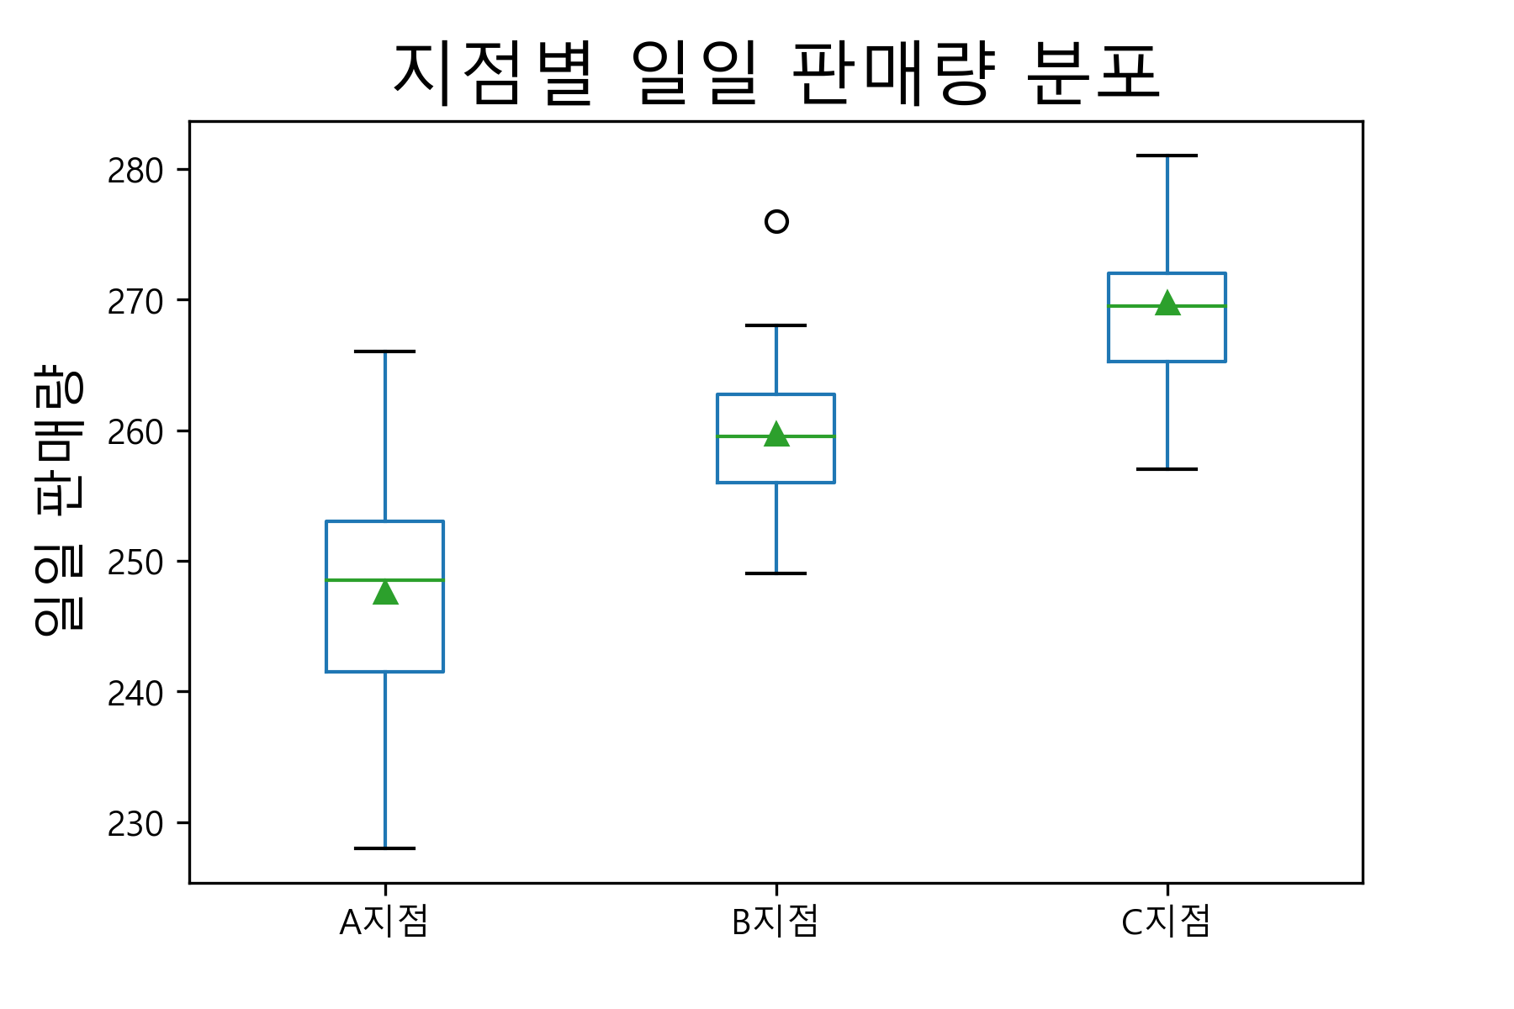
2019-08-14 | 243 | 254 | 266
2019-08-15 | 255 | 257 | 272
2019-08-16 | 266 | 262 | 265
2019-08-19 | 239 | 262 | 271
2019-08-20 | 253 | 256 | 257
2019-08-21 | 249 | 255 | 265
2019-08-22 | 248 | 259 | 264
2019-08-23 | 243 | 256 | 270
2019-08-26 | 228 | 267 | 264
2019-08-27 | 239 | 251 | 267
2019-08-28 | 249 | 262 | 269
2019-08-29 | 241 | 268 | 277
2019-08-30 | 240 | 264 | 281

9월
날짜 | A지점 | B지점 | C지점 |  | A지점 | B지점 | C지점
2019-09-02 | 267 | 244 | 261 | count | 21 | 21 | 21
2019-09-03 | 242 | 260 | 259 | mean | 252.0952381 | 260.95238095 | 268.47619048
2019-09-04 | 264 | 263 | 273 | std | 8.3300946087 | 7.4059178396 | 6.4157544188
2019-09-05 | 242 | 259 | 269 | min | 237 | 244 | 259
2019-09-06 | 245 | 266 | 267 | 25% | 245 | 259 | 262
2019-09-09 | 250 | 262 | 266 | 50% | 253 | 262 | 269
2019-09-10 | 258 | 271 | 263 | 75% | 258 | 265 | 273
2019-09-11 | 254 | 245 | 262 | max | 267 | 272 | 283
2019-09-12 | 249 | 255 | 270
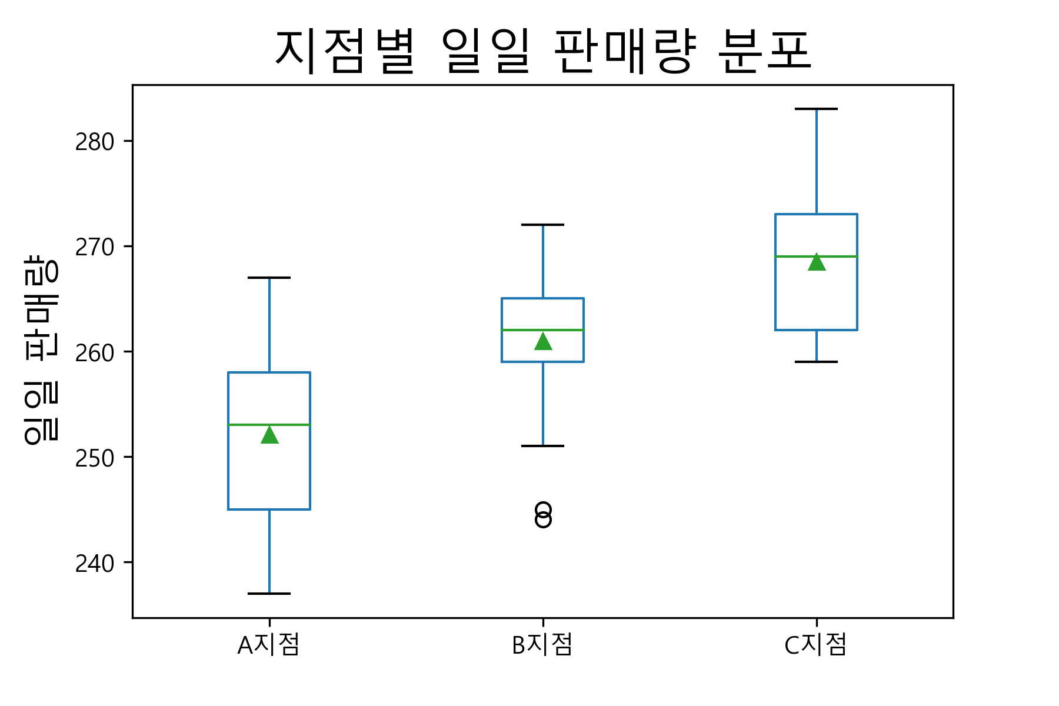
2019-09-13 | 255 | 265 | 272
2019-09-16 | 262 | 266 | 283
2019-09-17 | 252 | 265 | 276
2019-09-18 | 253 | 260 | 273
2019-09-19 | 239 | 262 | 262
2019-09-20 | 244 | 270 | 262
2019-09-23 | 254 | 258 | 266
2019-09-24 | 262 | 260 | 260
2019-09-25 | 237 | 272 | 273
2019-09-26 | 252 | 251 | 271
2019-09-27 | 255 | 264 | 275
2019-09-30 | 258 | 262 | 275

10월
날짜 | A지점 | B지점 | C지점 |  | A지점 | B지점 | C지점
2019-10-01 | 240 | 261 | 269 | count | 23 | 23 | 23
2019-10-02 | 243 | 259 | 277 | mean | 248.69565217 | 259.60869565 | 273.04347826
2019-10-03 | 254 | 245 | 261 | std | 5.7242290677 | 7.1524892707 | 4.8568439141
2019-10-04 | 241 | 252 | 277 | min | 235 | 245 | 261
2019-10-07 | 250 | 265 | 277 | 25% | 246 | 255.5 | 270
2019-10-08 | 250 | 252 | 280 | 50% | 250 | 262 | 274
2019-10-09 | 253 | 267 | 269 | 75% | 251.5 | 265 | 277
2019-10-10 | 247 | 270 | 270 | max | 261 | 270 | 280
2019-10-11 | 254 | 254 | 270
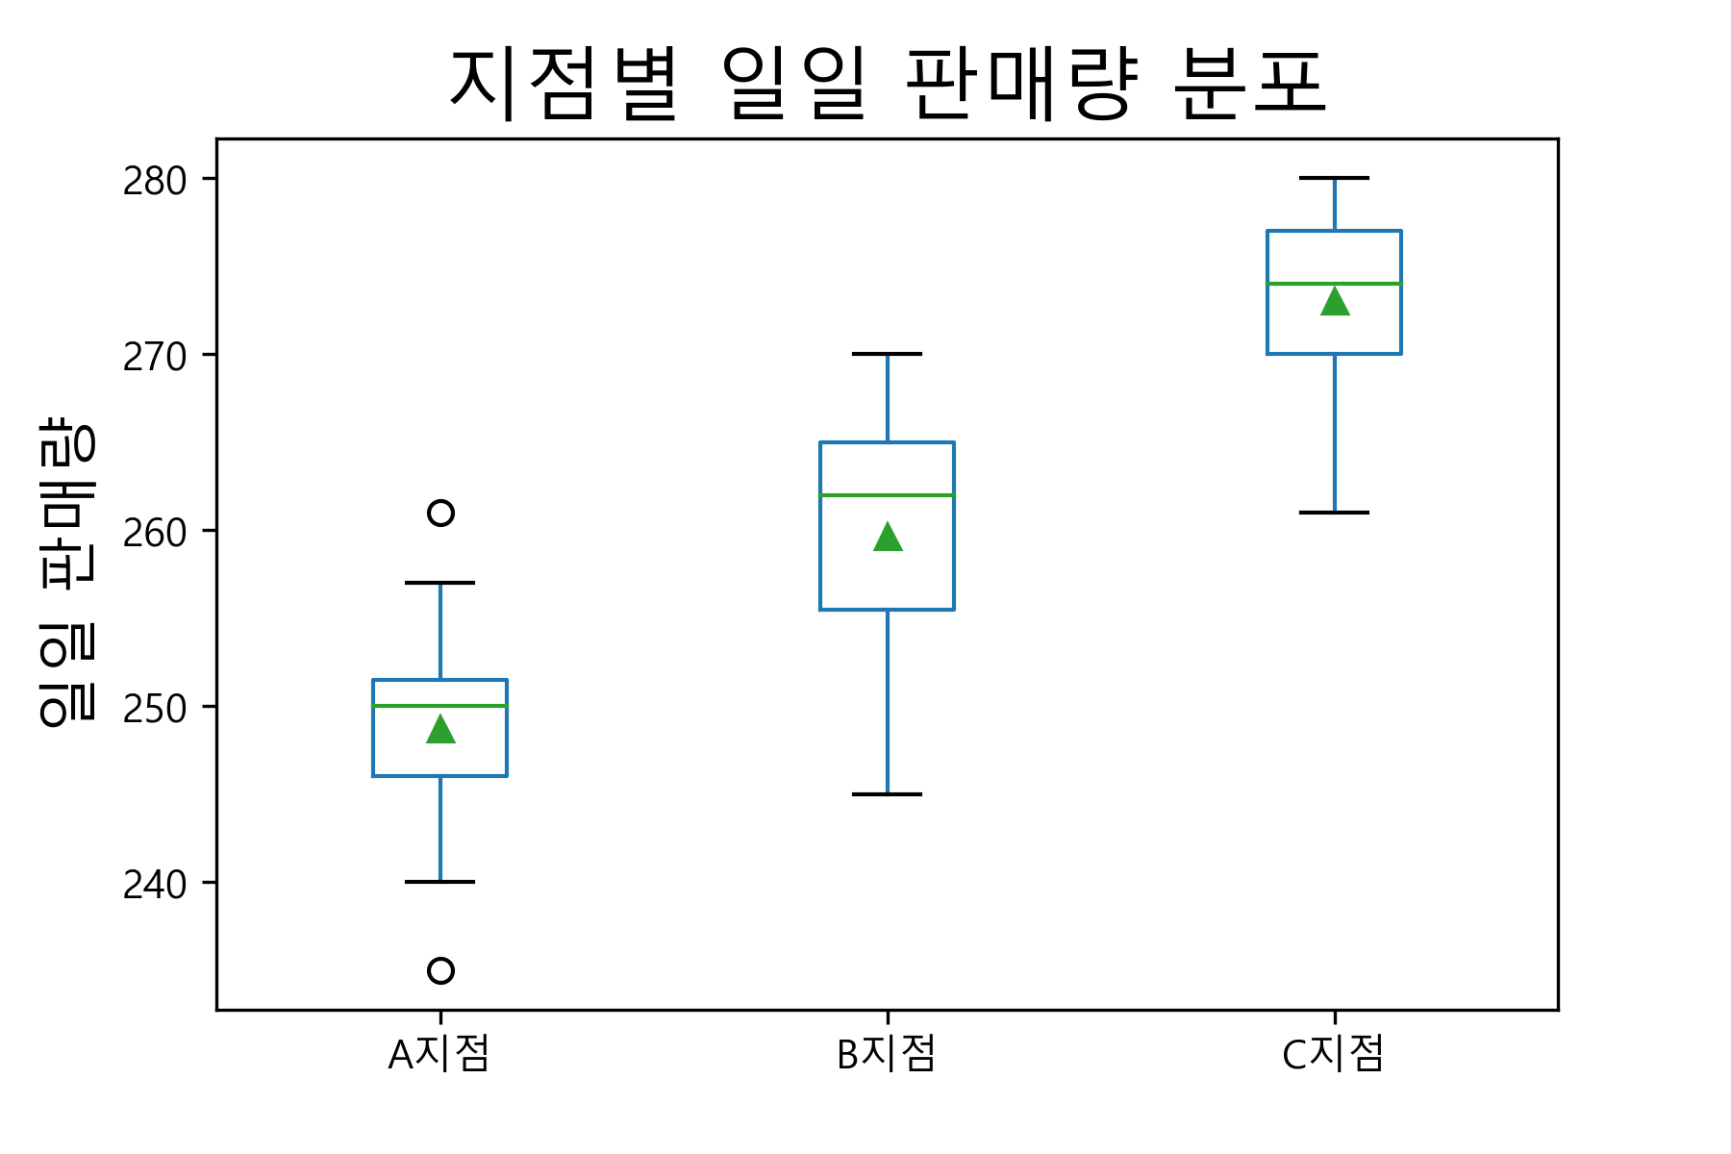
2019-10-14 | 251 | 263 | 276
2019-10-15 | 257 | 264 | 274
2019-10-16 | 250 | 268 | 277
2019-10-17 | 245 | 262 | 271
2019-10-18 | 252 | 265 | 272
2019-10-21 | 251 | 263 | 280
2019-10-22 | 249 | 257 | 276
2019-10-23 | 261 | 258 | 270
2019-10-24 | 250 | 264 | 273
2019-10-25 | 247 | 247 | 277
2019-10-28 | 244 | 247 | 264
2019-10-29 | 235 | 266 | 269
2019-10-30 | 248 | 257 | 274
2019-10-31 | 248 | 265 | 277

11월
날짜 | A지점 | B지점 | C지점 |  | A지점 | B지점 | C지점
2019-11-01 | 254 | 260 | 269 | count | 21 | 21 | 21
2019-11-04 | 249 | 256 | 277 | mean | 250.57142857 | 258.14285714 | 272.95238095
2019-11-05 | 242 | 257 | 269 | std | 5.0156896691 | 6.1097112394 | 7.2489736548
2019-11-06 | 252 | 257 | 277 | min | 242 | 244 | 258
2019-11-07 | 249 | 248 | 284 | 25% | 247 | 256 | 269
2019-11-08 | 248 | 264 | 273 | 50% | 250 | 257 | 273
2019-11-11 | 259 | 244 | 274 | 75% | 254 | 262 | 279
2019-11-12 | 253 | 252 | 264 | max | 259 | 269 | 284
2019-11-13 | 254 | 262 | 280
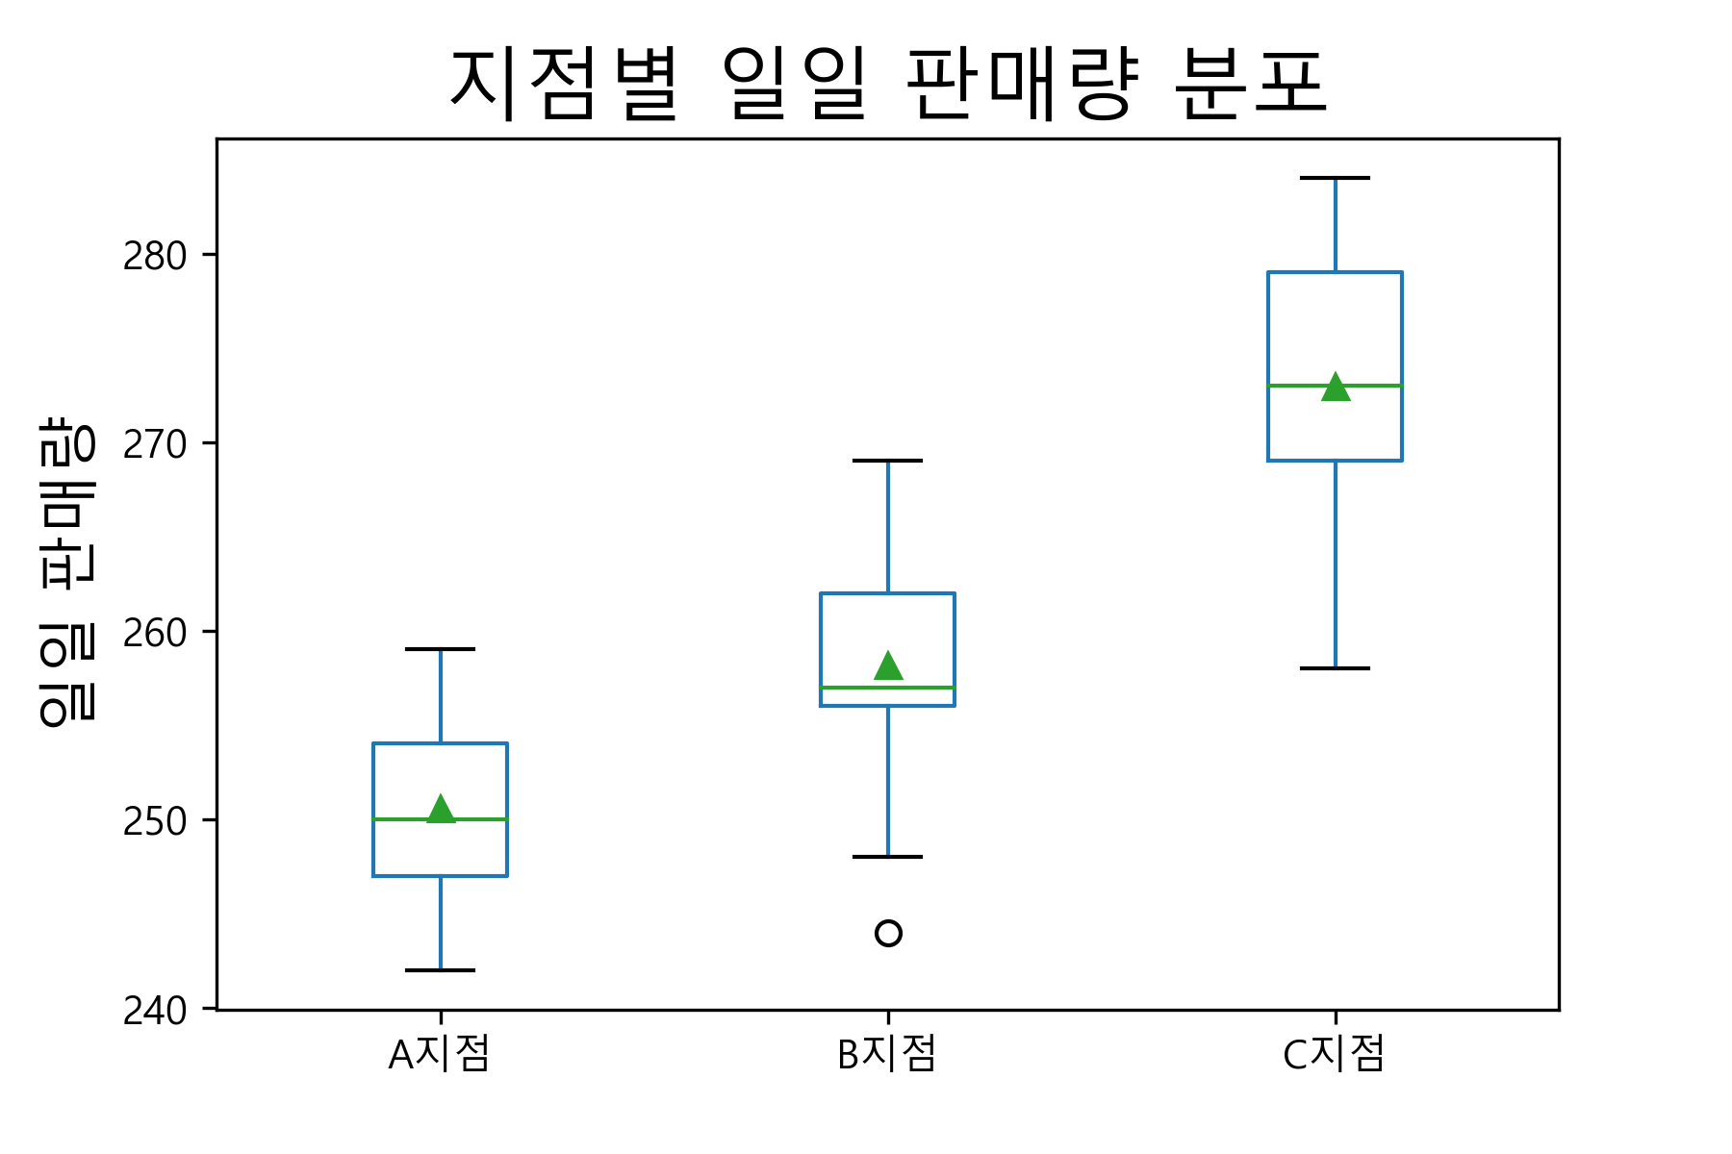
2019-11-14 | 246 | 262 | 279
2019-11-15 | 242 | 256 | 268
2019-11-18 | 247 | 256 | 262
2019-11-19 | 247 | 267 | 279
2019-11-20 | 250 | 259 | 284
2019-11-21 | 256 | 269 | 258
2019-11-22 | 255 | 264 | 271
2019-11-25 | 253 | 265 | 269
2019-11-26 | 254 | 252 | 272
2019-11-27 | 243 | 258 | 266
2019-11-28 | 259 | 257 | 274
2019-11-29 | 250 | 256 | 283

12월
날짜 | A지점 | B지점 | C지점 |  | A지점 | B지점 | C지점
2019-12-02 | 253 | 253 | 268 | count | 22 | 22 | 22
2019-12-03 | 256 | 258 | 268 | mean | 248.95454545 | 259.86363636 | 269.31818182
2019-12-04 | 250 | 260 | 273 | std | 8.5994311702 | 6.104607585 | 5.5065879474
2019-12-05 | 238 | 259 | 271 | min | 236 | 250 | 260
2019-12-06 | 244 | 262 | 275 | 25% | 242.25 | 255.75 | 264.5
2019-12-09 | 254 | 266 | 263 | 50% | 249.5 | 260 | 270
2019-12-10 | 244 | 260 | 271 | 75% | 254 | 262.75 | 272.75
2019-12-11 | 236 | 250 | 280 | max | 273 | 273 | 280
2019-12-12 | 249 | 259 | 270
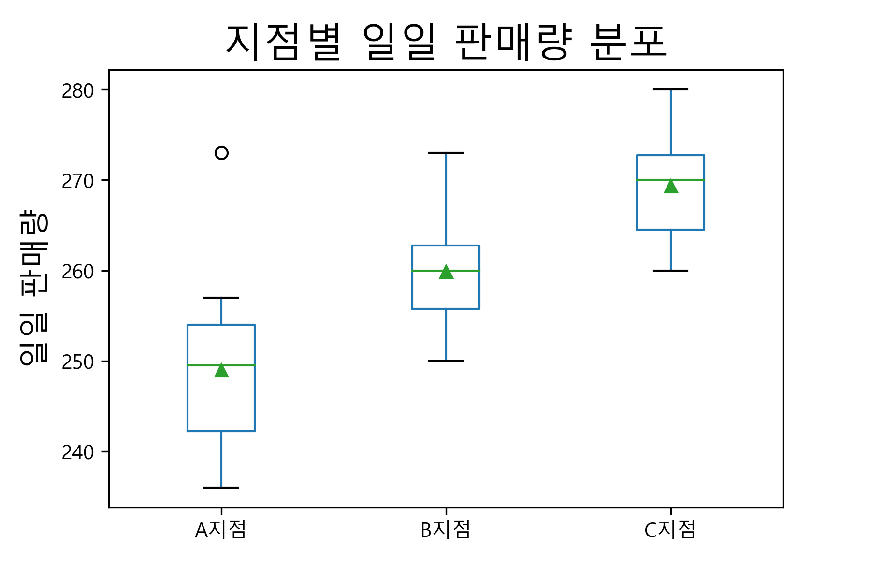
2019-12-13 | 238 | 263 | 268
2019-12-16 | 251 | 253 | 274
2019-12-17 | 246 | 255 | 272
2019-12-18 | 257 | 259 | 266
2019-12-19 | 242 | 261 | 270
2019-12-20 | 242 | 265 | 263
2019-12-23 | 257 | 273 | 271
2019-12-24 | 241 | 261 | 277
2019-12-25 | 255 | 273 | 264
2019-12-26 | 254 | 263 | 260
2019-12-27 | 273 | 253 | 261
2019-12-30 | 243 | 260 | 263
2019-12-31 | 254 | 251 | 277

